1
დანართი N 1 (ფასების ცხრილი)
დასახელება | სპეციფიკაციები | ფოტო | რაოდენობა | სკამის ზომები | მოწოდების ვადა | საგარანტიო ვადა | ერთეულის ფასი (დღგ-ს ჩათვლით) | ჯამური ფასი (დღგ-ს ჩათვლით) | ვალუტა
ეზოს სკამი | ფერი-მუქი ხის ფერი; მასალა-ხე; სკამის ფეხი-მეტალი; ოთხ ადგილიანი; ბანკის ორი ლოგო ლაზერით ამოტიფრული; (იხ.ფოტო) | 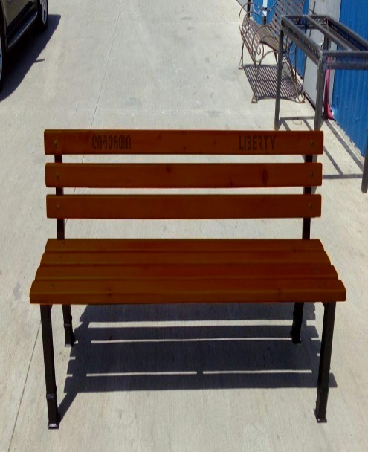 | 145 |  |  |  |  | 0
 | სულ ჯამური ღირებულება დ.ღ.გ.-ს ჩათვლით: |  |  |  |  |  |  | 0

